RVRP-7570產出目標
GO
另存新檔
清除
8A5
產出總目標 | 4800 |  |  |  | 15 |  |  |  |  |  |  |  |  |  |  |  |  |  |  |  |  |  | 27
REPA0100 | 1200 |  |  |  |  | ~時間:
REPA0200 | 1200
REPA0300 | 1200
REPA0400 | 1200

RVRP-7570產出目標 |  |  |  |  |  |  |  |  |  |  | RVRP-7570產出目標 |  |  |  |  |  |  |  |  |  |  | RVRP-7570產出目標 |  |  |  |  |  |  |  |  |  |  | RVRP-7570產出目標 |  |  |  |  |  |  |  |  |  |  | RVRP-7570產出目標 |  |  |  |  |  |  |  |  |  |  | RVRP-7570產出目標

產出時段 | 09:30 |  |  |  |  |  |  |  |  |  | 產出時段 | 11:30 |  |  |  |  |  |  |  |  |  | 產出時段 | 13:30 |  |  |  |  |  |  |  |  |  | 產出時段 | 15:30 |  |  |  |  |  |  |  |  |  | 產出時段 | 17:30 |  |  |  |  |  |  |  |  |  | 產出時段 | 19:30
產出目標 | 400 |  |  |  |  |  |  |  |  |  | 產出目標 | 800 |  |  |  |  |  |  |  |  |  | 產出目標 | 1200 |  |  |  |  |  |  |  |  |  | 產出目標 | 1600 |  |  |  |  |  |  |  |  |  | 產出目標 | 2000 |  |  |  |  |  |  |  |  |  | 產出目標 | 2400
產出實績 |  |  |  |  |  |  |  |  |  |  | 產出實績 | 877 |  |  |  |  |  |  |  |  |  | 產出實績 |  |  |  |  |  |  |  |  |  |  | 產出實績 |  |  |  |  |  |  |  |  |  |  | 產出實績 |  |  |  |  |  |  |  |  |  |  | 產出實績
 |  | 7.30-9.30 |  |  |  |  |  |  |  |  |  |  | 7.30-11.30 |  |  |  |  |  |  | 7.30-11.30
線別 | 產品 | 片數 | Repair High | 研磨次數 | 抓點次數 | DOWN(hr) | D.D. | 8XX前3大 | 進片率(%) | 說明&作法 | 線別 | 產品 | 片數 | Repair High | 研磨次數 | 抓點次數 | DOWN(hr) | D.D. | 8XX前3大 | 進片率(%) | 說明&作法 | 線別 | 產品 | 片數 | Repair High | 研磨次數 | 抓點次數 | DOWN(hr) | D.D. | 8XX前3大 | 進片率(%) | 說明&作法 | 線別 | 產品 | 片數 | Repair High | 研磨次數 | 抓點次數 | DOWN(hr) | D.D. | 8XX前3大 | 進片率(%) | 說明&作法 | 線別 | 產品 | 片數 | Repair High | 研磨次數 | 抓點次數 | DOWN(hr) | D.D. | 8XX前3大 | 進片率(%) | 說明&作法 | 線別 | 產品 | 片數 | Repair High | 研磨次數 | 抓點次數 | DOWN(hr) | D.D. | 8XX前3大 | 進片率(%) | 說明&作法
 |  |  |  |  |  |  |  |  |  |  | REPA0100 | FGA108XSQ3 | 362 |  | 0.89 | 1.32 | 0.39 | 6.135 | 847 - B Particle 0.188 827 - R Particle 0.180 866 - MVA/DJ Remain 2/SG Peeling 0.156 | 2.64
 |  |  |  |  |  |  |  |  |  |  | REPA0200 | FGE021BXS3 | 55 | 2.9 | 1.75 | 1.66 | 0.1 | 4.24 | 887 - OC Particle 0.621 882 - OC Gel 0.414 87F - PS remain for IPS 產品 0.310 | 36.20
 |  |  |  |  |  |  |  |  |  |  | REPA0300 | FG6509XFS2 | 180 | 2.4 | 2.10 | 1.34 | 0.01 | 5.789 | 887 - OC Particle 0.526 877 - PS particle 0.228 882 - OC Gel 0.162 | 12.40
 |  |  |  |  |  |  |  |  |  |  | REPA0300 | FGD329XXQ1 | 30 | 3 | 2.01 | 1.58 | 0.01 | 7.422 | 847 - B Particle 0.808 850 - Dirty 0.731 837 - G Particle 0.423 | 34.60
 |  |  |  |  |  |  |  |  |  |  | REPA0300 | FGF654XFQ1 | 1 | 3 |  |  | 0.01 | 0
 |  |  |  |  |  |  |  |  |  |  | REPA0400 | FG6509XFS2 | 189 | 2.4 | 1.86 | 1.54 | 0 | 5.789 | 887 - OC Particle 0.526 877 - PS particle 0.228 882 - OC Gel 0.162 | 12.40
 |  |  |  |  |  |  |  |  |  |  | REPA0400 | FGR010XKS4 | 60 | 2 | 0.99 | 1.20 | 0 | 3.949 | 877 - PS particle 0.288 800 - Image Issue 0.220 87F - PS remain for IPS 產品 0.203 | 23.70

RVRP-7570產出目標 |  |  |  |  |  |  |  |  |  |  | RVRP-7570產出目標 |  |  |  |  |  |  |  |  |  |  | RVRP-7570產出目標 |  |  |  |  |  |  |  |  |  |  | RVRP-7570產出目標 |  |  |  |  |  |  |  |  |  |  | RVRP-7570產出目標 |  |  |  |  |  |  |  |  |  |  | RVRP-7570產出目標

產出時段 | 21:30 |  |  |  |  |  |  |  |  |  | 產出時段 | 23:30 |  |  |  |  |  |  |  |  |  | 產出時段 | 01:30 |  |  |  |  |  |  |  |  |  | 產出時段 | 03:30 |  |  |  |  |  |  |  |  |  | 產出時段 | 05:30 |  |  |  |  |  |  |  |  |  | 產出時段 | 07:30
產出目標 | 2800 |  |  |  |  |  |  |  |  |  | 產出目標 | 3200 |  |  |  |  |  |  |  |  |  | 產出目標 | 3600 |  |  |  |  |  |  |  |  |  | 產出目標 | 4000 |  |  |  |  |  |  |  |  |  | 產出目標 | 4400 |  |  |  |  |  |  |  |  |  | 產出目標 | 4800
產出實績 |  |  |  |  |  |  |  |  |  |  | 產出實績 |  |  |  |  |  |  |  |  |  |  | 產出實績 |  |  |  |  |  |  |  |  |  |  | 產出實績 |  |  |  |  |  |  |  |  |  |  | 產出實績 |  |  |  |  |  |  |  |  |  |  | 產出實績
 |  | 7.30-21.30 |  |  |  |  |  |  | 19.30-21.30 |  |  |  | 7.30-23.30 |  |  |  |  |  |  | 19.30-23.30
線別 | 產品 | 片數 | Repair High | 研磨次數 | 抓點次數 | DOWN(hr) | D.D. | 8XX前3大 | 進片率(%) | 說明&作法 | 線別 | 產品 | 片數 | Repair High | 研磨次數 | 抓點次數 | DOWN(hr) | D.D. | 8XX前3大 | 進片率(%) | 說明&作法 | 線別 | 產品 | 片數 | Repair High | 研磨次數 | 抓點次數 | DOWN(hr) | D.D. | 8XX前3大 | 進片率(%) | 說明&作法 | 線別 | 產品 | 片數 | Repair High | 研磨次數 | 抓點次數 | DOWN(hr) | D.D. | 8XX前3大 | 進片率(%) | 說明&作法 | 線別 | 產品 | 片數 | Repair High | 研磨次數 | 抓點次數 | DOWN(hr) | D.D. | 8XX前3大 | 進片率(%) | 說明&作法 | 線別 | 產品 | 片數 | Repair High | 研磨次數 | 抓點次數 | DOWN(hr) | D.D. | 8XX前3大 | 進片率(%) | 說明&作法

Chart
 | 7570站點
 | REPA0400差值 | REPA0300差值 | REPA0200差值 | REPA0100差值 | SUM差值
09:30
11:30 | 49 | 11 | -145 | 162 | 77
13:30
15:30
17:30
19:30
21:30
23:30
01:30
03:30
05:30
07:30

 | 產出時段 | 09:30 | 11:30 | 13:30 | 15:30 | 17:30 | 19:30 | 21:30 | 23:30 | 01:30 | 03:30 | 05:30 | 07:30
 | REPA0100 |  | 362
 | REPA0200 |  | 55
 | REPA0300 |  | 211
 | REPA0400 |  | 249
 | SUM |  | 877
 | REPA0100差值 |  | 162
 | REPA0200差值 |  | -145
 | REPA0300差值 |  | 11
 | REPA0400差值 |  | 49
 | SUM差值 |  | 77

 | 7570站點
 | REPA0400產出 | REPA0300產出 | REPA0200產出 | REPA0100產出 | 每2小時產出 | 每2小時產出目標
09:30
11:30 | 249 | 211 | 55 | 362 | 877 | 400
13:30
15:30
17:30
19:30
21:30
23:30
01:30
03:30
05:30
07:30

 | 產出時段 | 09:30 | 11:30 | 13:30 | 15:30 | 17:30 | 19:30 | 21:30 | 23:30 | 01:30 | 03:30 | 05:30 | 07:30
產出總目標 | 4800 | 400 | 800 | 1200 | 1600 | 2000 | 2400 | 2800 | 3200 | 3600 | 4000 | 4400 | 4800
REPA0100 | 1200 | 100 | 200 | 300 | 400 | 500 | 600 | 700 | 800 | 900 | 1000 | 1100 | 1200
REPA0200 | 1200 | 100 | 200 | 300 | 400 | 500 | 600 | 700 | 800 | 900 | 1000 | 1100 | 1200
REPA0300 | 1200 | 100 | 200 | 300 | 400 | 500 | 600 | 700 | 800 | 900 | 1000 | 1100 | 1200
REPA0400 | 1200 | 100 | 200 | 300 | 400 | 500 | 600 | 700 | 800 | 900 | 1000 | 1100 | 1200
 | 每2小時產出目標 |  | 400
 | REPA0100產出 |  | 362
 | REPA0200產出 |  | 55
 | REPA0300產出 |  | 211
 | REPA0400產出 |  | 249
 | 每2小時產出 |  | 877

手順
第4步驟
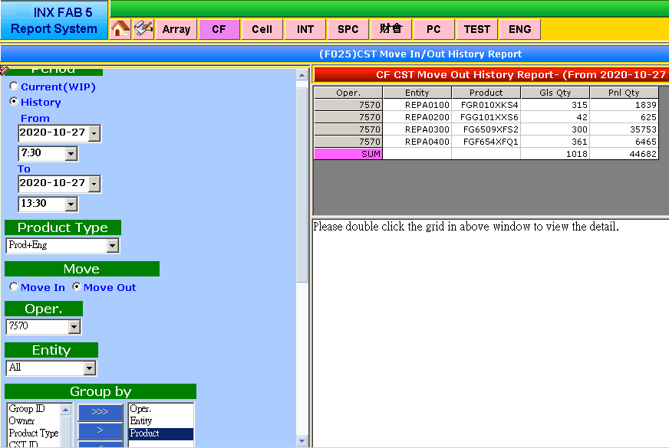
第1步驟
第2步驟
第3步驟
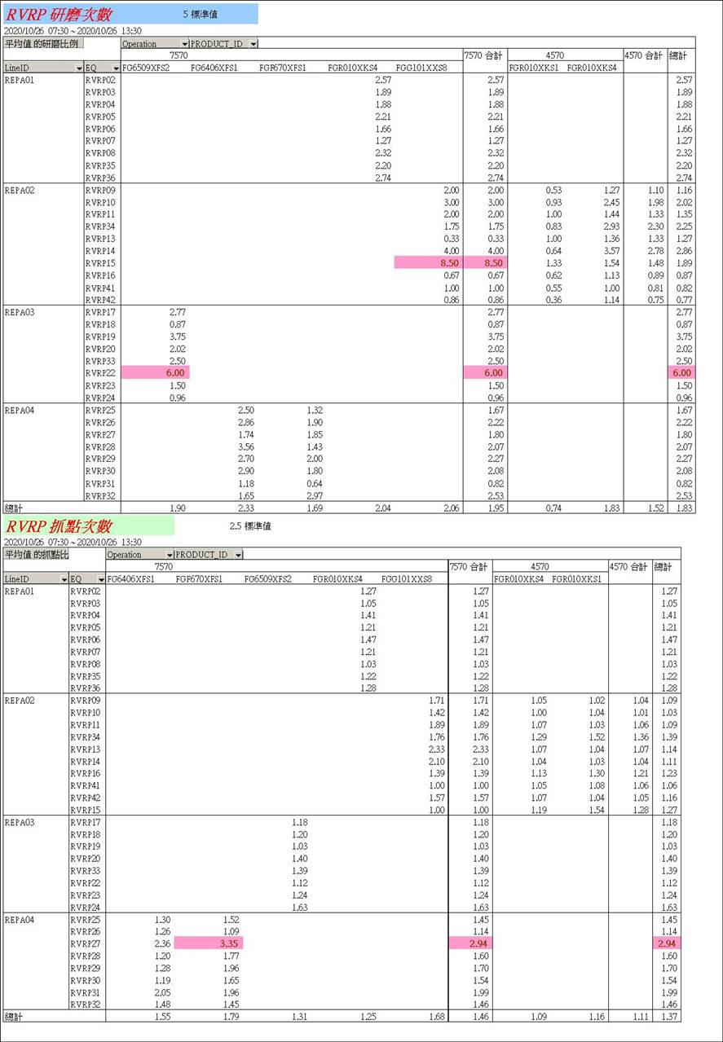
第5步驟
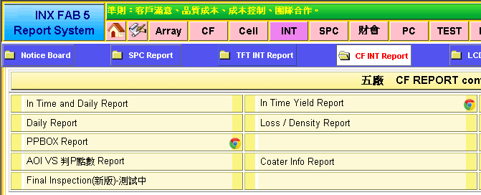
第5步驟

時段
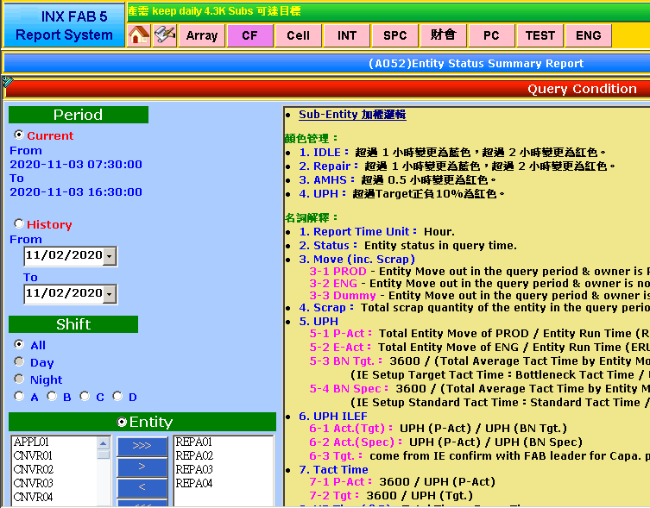

依時段延後半小時撈取
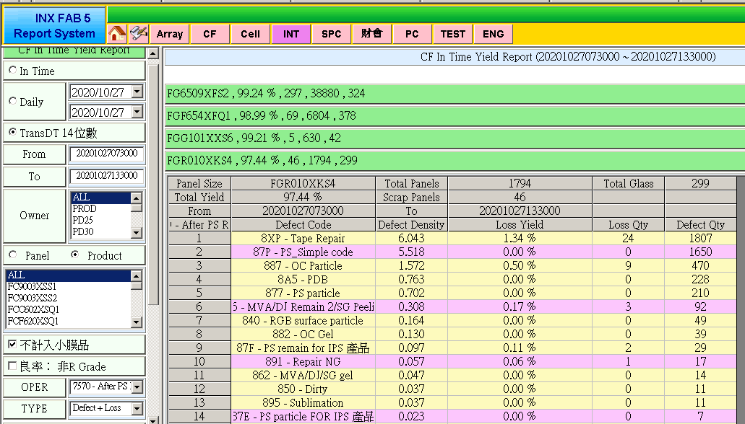

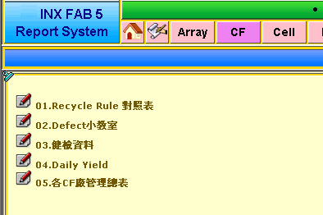
7570

時段
時段

Oper.
Entity
Product

Product=>ALL
Product=>ALL

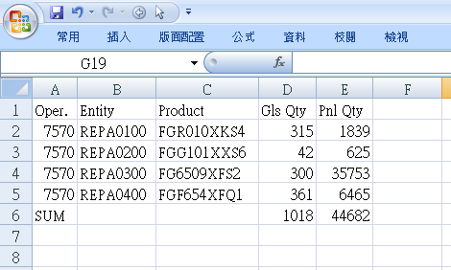
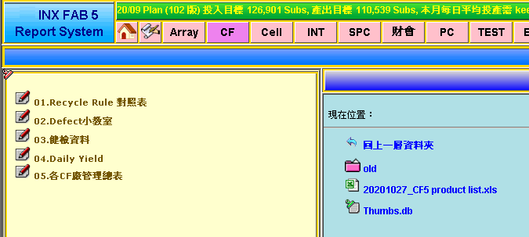

7570
Defect+Loss
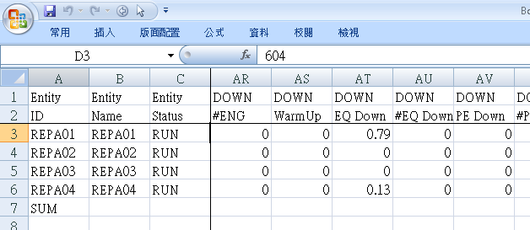
7570
Defect+Loss
產品會更新
Repair High

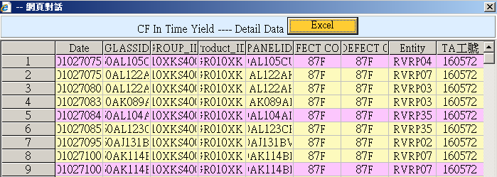

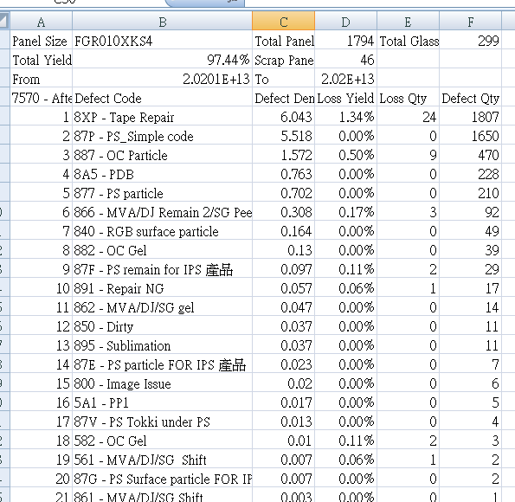

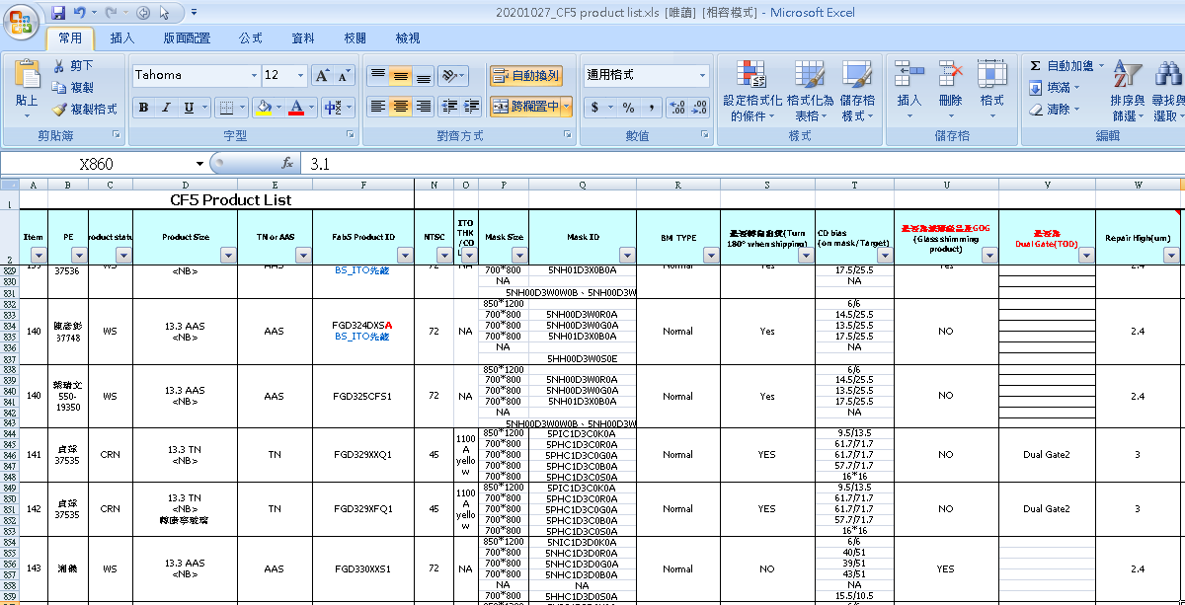

匯出合併資料
注意事項
D.D. : 8XX加總 扣除 87P
D.D. 前三大 :(扣除8XP&87P)

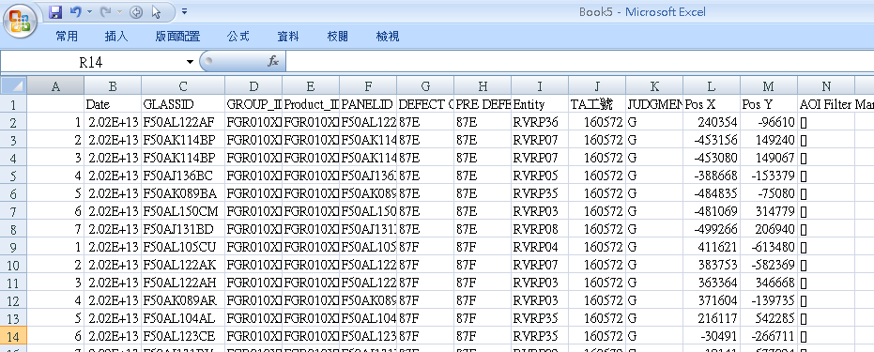
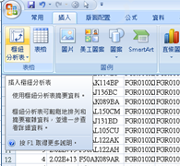

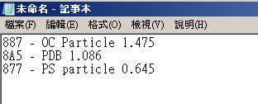

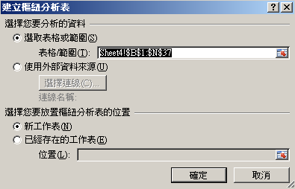

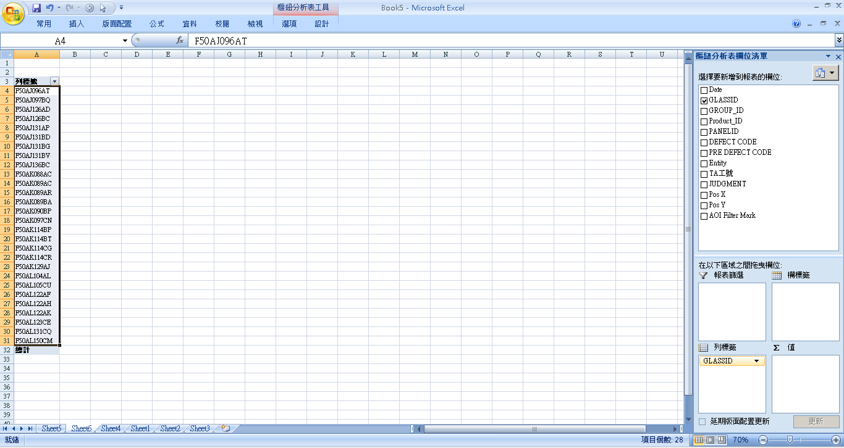

87E+87F=>28片
@進片率(%)=87E+87F 片數 / RVRP 片數

